Sayfa2
 | TENEFFÜS SÜRESİ | 1. Ders | 1. Ara | 2. Ders | 2. Ara | 3. Ders | 3. Ara | 4. Ders | 4. Ara | 5. Ders | 5. Ara | 6. Ders | 6. Ara | 7. Ders | 7. Ara | 8. Ders | 8. Ara | 9. Ders | 9. Ara | 10. Ders | 10. Ara | 11. Ders
Başlangıç saatini yazıp enter tuşlayın |  | 13:00:00 | 13:50:00 | 14:30:00 | 14:40:00 | 15:20:00 | 15:30:00 | 16:10:00 | 16:20:00 | 17:00:00 | 17:10:00 | 17:50:00 | 18:00:00 | 18:40:00 | 18:50:00 | 19:30:00 | 19:40:00 | 20:20:00 | 20:30:00 | 21:10:00 | 21:20:00 | 22:00:00
 | 40+10 DK | 0:40:00 | 0:10:00 | 0:40:00 | 0:10:00 | 0:40:00 | 0:10:00 | 0:40:00 | 0:10:00 | 0:40:00 | 0:10:00 | 0:40:00 | 0:10:00 | 0:40:00 | 0:10:00 | 0:40:00 | 0:10:00 | 0:40:00 | 0:10:00 | 0:40:00 | 0:10:00 | 0:40:00
 |  | 13:00:00 | 14:00:00 | 14:50:00 | 15:00:00 | 15:50:00 | 16:00:00 | 16:50:00 | 17:00:00 | 17:50:00 | 18:00:00 | 18:50:00 | 19:00:00 | 19:50:00 | 20:00:00 | 20:50:00 | 21:00:00 | 21:50:00 | 22:00:00 | 22:50:00 | 23:00:00 | 23:50:00
 | 50+10 DK | 0:50:00 | 0:10:00 | 0:50:00 | 0:10:00 | 0:50:00 | 0:10:00 | 0:50:00 | 0:10:00 | 0:50:00 | 0:10:00 | 0:50:00 | 0:10:00 | 0:50:00 | 0:10:00 | 0:50:00 | 0:10:00 | 0:50:00 | 0:10:00 | 0:50:00 | 0:10:00 | 0:50:00
 |  | 13:00:00 | 13:55:00 | 14:35:00 | 14:50:00 | 15:30:00 | 15:45:00 | 16:25:00 | 16:40:00 | 17:20:00 | 17:35:00 | 18:15:00 | 18:30:00 | 19:10:00 | 19:25:00 | 20:05:00 | 20:20:00 | 21:00:00 | 21:15:00 | 21:55:00 | 22:10:00 | 22:50:00
 | 40+15 DK | 0:40:00 | 0:15:00 | 0:40:00 | 0:15:00 | 0:40:00 | 0:15:00 | 0:40:00 | 0:15:00 | 0:40:00 | 0:15:00 | 0:40:00 | 0:15:00 | 0:40:00 | 0:15:00 | 0:40:00 | 0:15:00 | 0:40:00 | 0:15:00 | 0:40:00 | 0:15:00 | 0:40:00
 |  | 13:00:00 | 14:00:00 | 14:40:00 | 15:00:00 | 15:40:00 | 16:00:00 | 16:40:00 | 17:00:00 | 17:40:00 | 18:00:00 | 18:40:00 | 19:00:00 | 19:40:00 | 20:00:00 | 20:40:00 | 21:00:00 | 21:40:00 | 22:00:00 | 22:40:00 | 23:00:00 | 23:40:00
 | 40+20 DK | 0:40:00 | 0:20:00 | 0:40:00 | 0:20:00 | 0:40:00 | 0:20:00 | 0:40:00 | 0:20:00 | 0:40:00 | 0:20:00 | 0:40:00 | 0:20:00 | 0:40:00 | 0:20:00 | 0:40:00 | 0:20:00 | 0:40:00 | 0:20:00 | 0:40:00 | 0:20:00 | 0:40:00
 | 1. Ders in altındaki Mavi Renkli kutucuğa Etkinlik Saatleri bölümünde yer alan Başlangıç saatini yazarak enter tuşuna basınız.

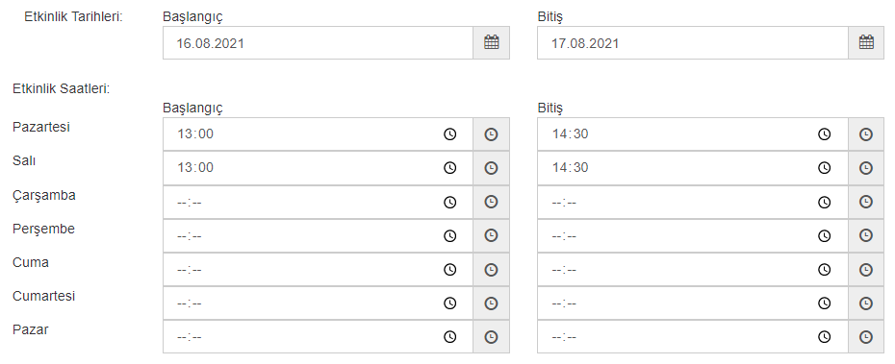
 |  |  |  |  |  |  |  |  | Örnekte görüldüğü gibi Etkinliğin Başlangıç saati 13:00 'dır. Mavi kutucuğa 13:00 yazıldığı anda sağa doğru her dersin altında yazan saat o dersin bitiş saati olur. Pazartesi 13:00 da başlayan faaliyetin Bitiş saati 14:30 olur. Üstteki tabloda belirtilen bitiş saatine baktığımızda okul pazartesi 13:00 da ilk dersine başlamış. 40+10+40 ders süresi ve aralar dahil 2. dersin bitiş saati olarak 14:30 belirlenmiştir.

 |  |  |  |  |  |  |  |  | Sistemde bu faaliyet için Pazartesi günü 2, Salı günü 2 ders saati yapmış olduğundan aşağıdaki örnek olarak sunulan Faaliyet şablonunda 4 saate ulaşmış olduğu görülmektedir. ***TABLODA (40+10)-(50+10)-(40+15) VE (40+20) OLARAK DERS SÜRESİ VE ARA SÜRESİ BAZINDAN 4 FARKLI SATIR BULUNMAKTADIR.

 |  |  | 10.00 | 10:40:00
 |  |  | 10:50:00 | 11:30:00
 |  |  | 11:40:00 | 12:20:00
 |  |  | 12:30:00 | 13:10:00
 |  |  | 13:20:00 | 14:00:00
 |  |  | 14:10:00 | 14:50:00

